BI
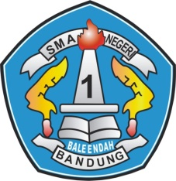 |  | SMA NEGERI 1 BALEENDAH |  |  |  |  |  | No. Dokumen | B. 1/BE-11/PUS
 |  |  |  |  |  |  |  | Tanggal | 15 Januari 2010
 |  | INSTRUKSI KERJA |  |  |  |  |  | No. Edisi / No. Revisi | 01 / 01
 |  |  |  |  |  |  |  | Halaman | 7
 |  | BUKU INDUK PERPUSTAKAAN

BUKU INDUK PERPUSTAKAAN SMA N 1 BALEENDAH

NO | ISBN | TGL MASUK | NOMOR DDC | PENGARANG | JUDUL BUKU | PENERBIT | TAHUN TERBIT | SUMBER | JUMLAH
1. | ISBN 978-602-1237-65-6 | 2016-09-04 01:53:28.368 | 001.019 | namaPengarang1, namaPengarang2 | judulBuku1 | namaPenerbit1 | 2015 | namaPengguna1 | 15
2. | ISBN 978-602-1237-65-7 | 2016-09-04 01:53:28.368 | 002.011 | namaPengarang1 | judulBuku2 | namaPenerbit2 | 2015 | Udin Soparudin | 15
3. | 1234 | 2016-09-04 01:53:28.368 | 002.011 |  | judulBuku3 | namaPenerbit2 | 2015 |  | 15

